关系图
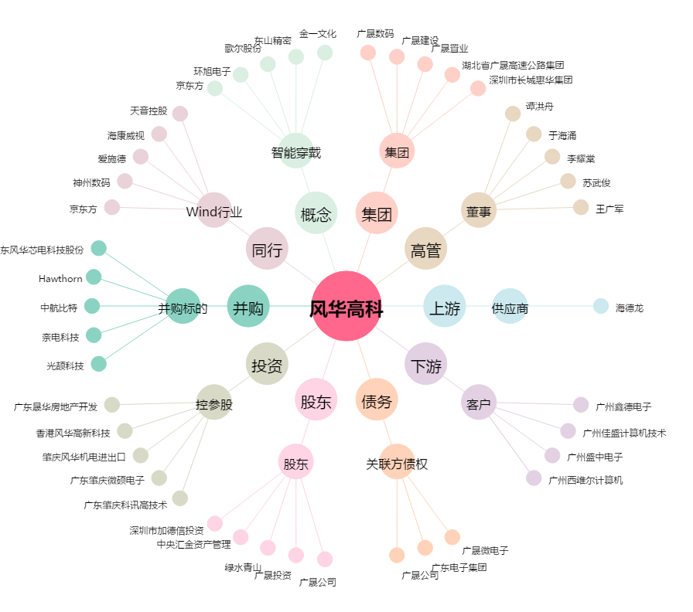
风华高科[000636.SZ] - 关系概览图

